Portada
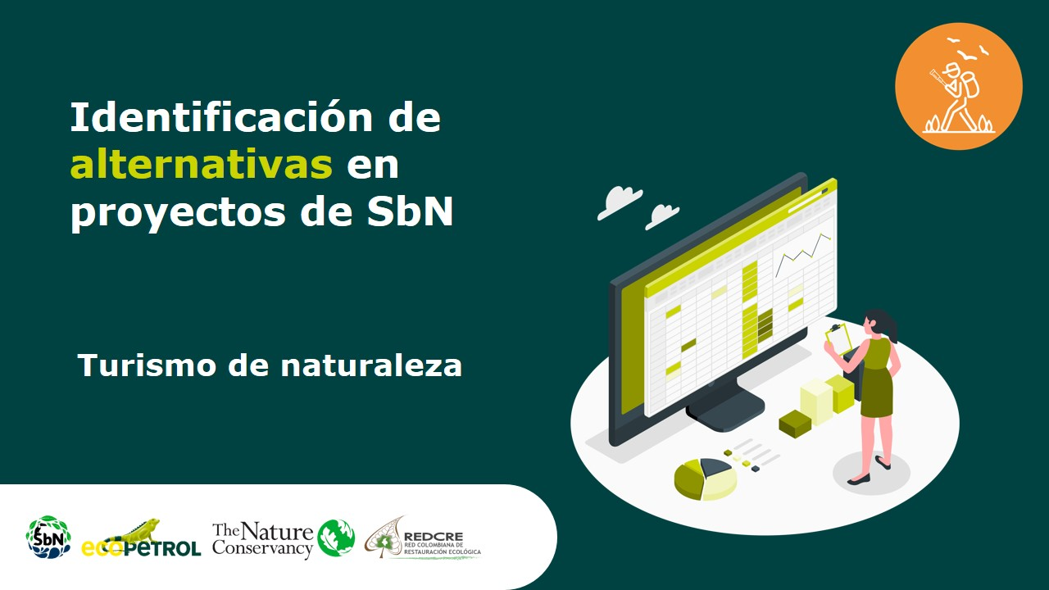

Ecoturismo
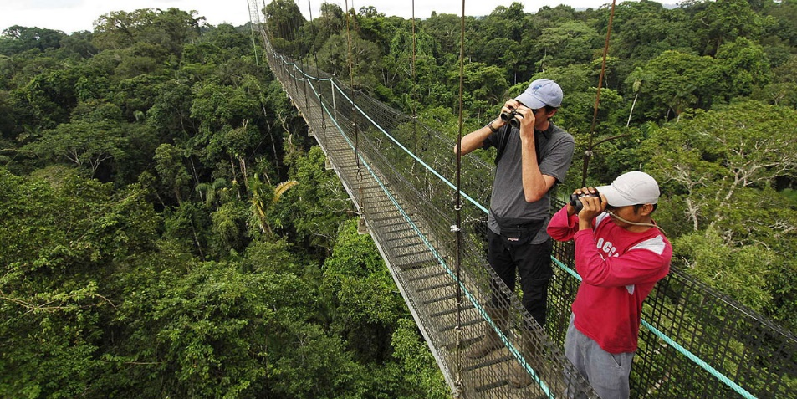
Alternativa: Ecoturismo |  | Fotografías
Definición: | Modalidad turística ambientalmente responsable, que consiste en visitar espacios naturales, relativamente, sin perturbarlos. Todo ello, con el fin de disfrutar, apreciar y estudiar los atractivos naturales de dichos espacios, así como cualquier manifestación cultural del presente y pasado que pueda encontrarse ahí. Eso, a través de un proceso que promueve la conservación, tiene bajo impacto ambiental y cultural, e induce a la participación activa con beneficios sociales y económicos para las poblaciones locales [1].
Objetivo: | Ofrecer recreación, esparcimiento y educación del visitante a través de la observación, el estudio de los valores naturales y de los aspectos culturales relacionados con ellos (Ley 300. Artículo 26).
Posibles coberturas: | Todas las coberturas con alto grado de conservación
Aislamientos perimetrales
Avistamiento de aves
Fuente: Agencia de viajes Surtrek [2]
¿Cuándo aplicar? | El ecoturismo es una alternativa viable cuando el perfil de turista identificado se compone de personas con una gran conciencia sobre el entorno, deseosas de conocer y formar parte de experiencias que ayuden a la conservación de entornos naturales. Además, el entorno de aplicación del proyecto tiene atractivos naturales de alto valor ecológico.
Orientaciones para su aplicación | Infraestructura: • Requiere infraestructura de alto valor de interpretación; torres de observación, puentes y pasarelas, de alto atractivo e innovación. • Infraestructura de gestión ambiental (energías alternas, tratamientos de agua y desechos).

Avistamiento de ballenas
Fuente: Vanguardia, 2018 [3]
 | Las actividades que puede implementar son: • Talleres de educación ambiental • Observación de ecosistemas • Observación de fauna • Observación de atractivos especiales de la naturaleza • Observación de fauna y flora • Safari fotográfico • Senderismo interpretativo • Participación en programas de rescate de flora y/o fauna • Participación en proyectos de investigación biológica • Observación sideral | 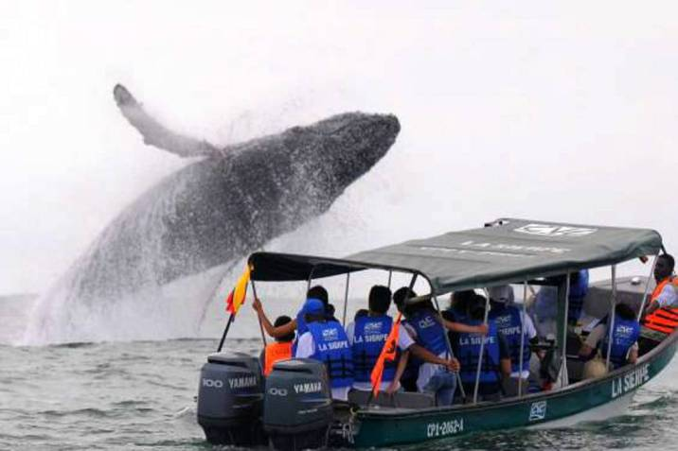
Referencias: | [1] Sectur. (2004). Turismo alternativo una nueva forma de hacer turismo. En: https://www.entornoturistico.com/wp-content/uploads/2017/05/Turismo-Alternativo-una-nueva-forma-de-hacer-turismo.pdf [2] https://www.surtrek.com/es/tours-avistamiento-aves/ [3] https://www.vanguardia.com/mundo/ola-verde/comenzo-la-temporada-de-avistamiento-de-ballenas-DEvl435701

T aventura
Alternativa: Turismo de aventura |  | Fotografías
Definición: | Relacionado con actividades lúdico-recreativas alrededor de los elementos aire, tierra y agua, que generan riesgo controlado en contacto directo con la naturaleza, generando sensaciones de descubrimiento y de exploración. Implica ciertas exigencias físicas para los usuarios, y se circunscribe a la práctica de actividades como parapente, rappel, escalada, rafting o canotaje, barranquismo o canyoning, ciclomontañismo, cabalgatas, puénting, espeleología, buceo, kayak, hydrospeed y pesca deportiva, entre otros”[1]. | 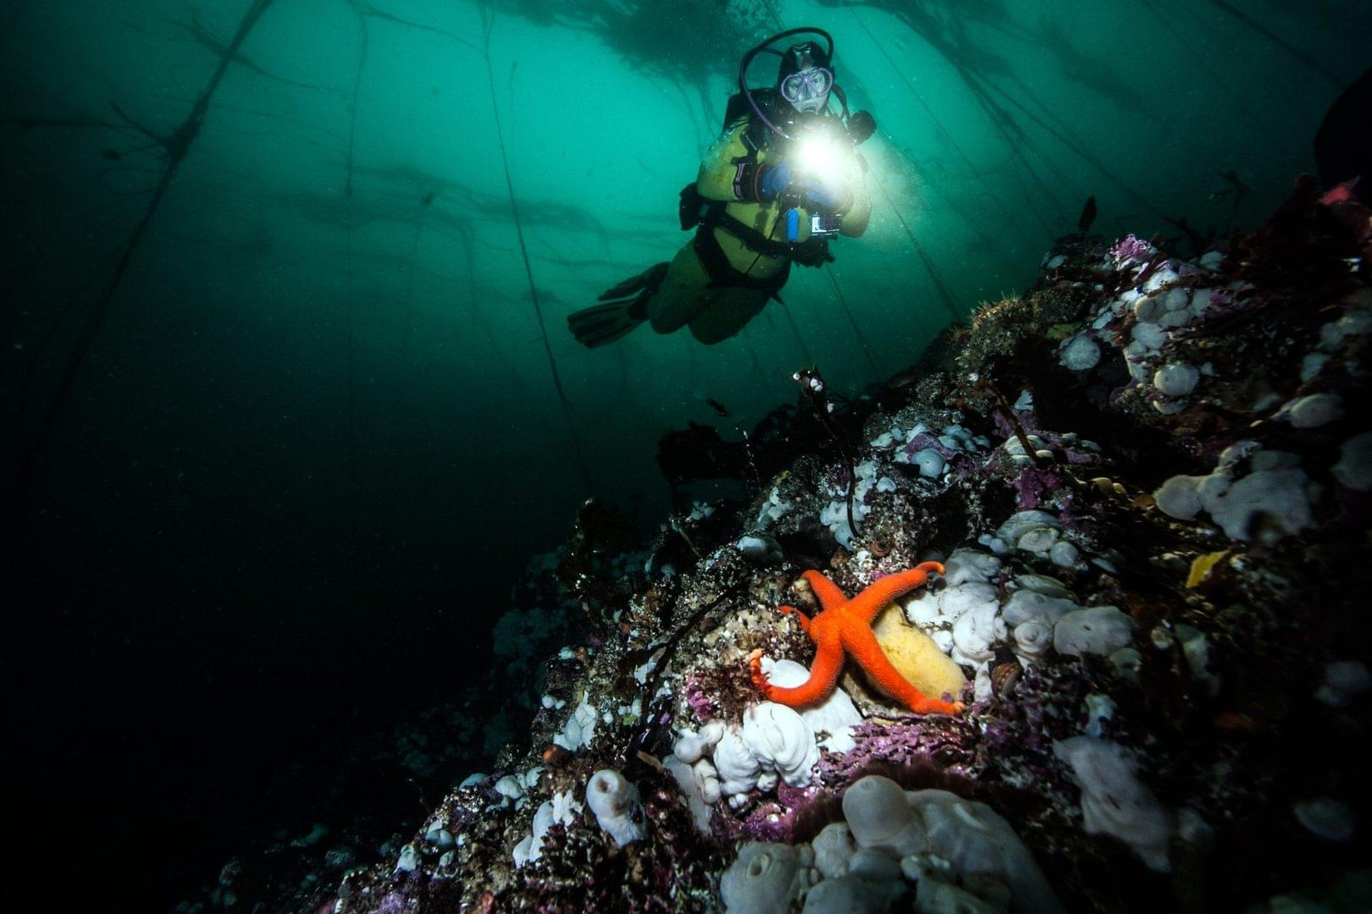
Objetivo: | Realizar actividades recreativas asociadas a desafíos impuestos por la naturaleza.
Posibles coberturas: | Todas las coberturas con alto grado de conservación
Buceo
Fuente: Centro de buceo PADI [2]
¿Cuándo aplicar? | El turismo de aventura es una alternativa viable cuando el perfil de turista identificado corresponde a personas que tienden a preferir actividades al aire libre con cierto nivel de riesgo, participando de la armonía del medio ambiente y/o la naturaleza del lugar. Además, el entorno de aplicación del proyecto tiene atractivos naturales atractivos para el desarrollo de estas actividades (ej., cuevas, arrecifes, rápidos, etc.).
Orientaciones para su aplicación | Infraestructura: • Requiere la señalización de senderos, mapas y rutas estructuradas • Servicio meteorológico • Sistema de búsqueda, rescate y comunicaciones • Infraestructura de gestión ambiental (energías alternas, tratamientos de agua y desechos).

Espeleología
Fuente: Agencia de viajes Aviento [3]
 | Las actividades que se puede implementar son: • Caminata • Espeleísmo • Escalada en roca • Cañonismo • Ciclismo de montaña • Alpinismo • Cabalgata • Buceo • Pesca recreativa • Kayaquismo • Paracaidismo • Vuelo en parapente | 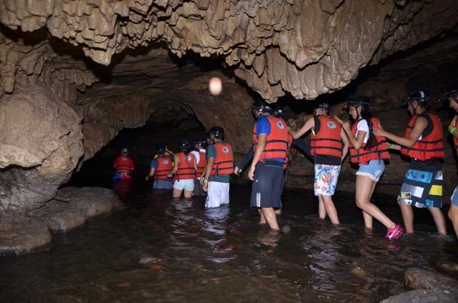
Referencias: | [1] CVC. 2018. Protocolo No.3 Turismo de naturaleza. En: https://ventanillaverde.cvc.gov.co/archivos/1543933525.pdf [1] https://www.padi.com/es/bucear-en/colombia/ [2] https://aviento.co/buscar/espeleologia/

T rural
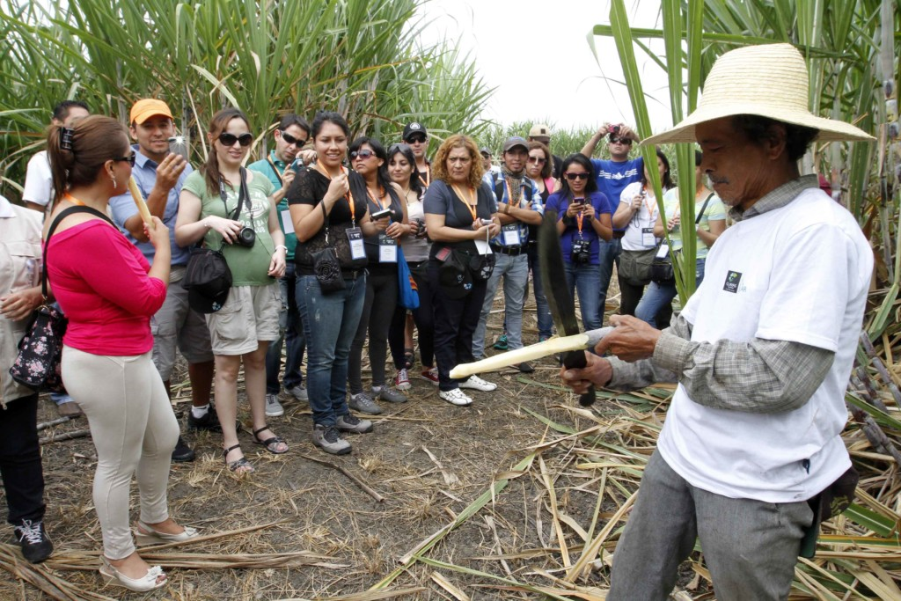
Alternativa: Turismo rural |  | Fotografías
Definición: | Modalidad en la cual la cultura rural es un elemento clave del producto. La característica diferenciadora de productos de turismo rural es el deseo de facilitar al cliente un contacto personalizado, una impresión del entorno físico y humano de las zonas rurales y, en cuanto posible, permitir su participación en actividades, costumbres, y estilo de vida de la población [1].
Objetivo: | Ofrecer al participante la oportunidad de experimentar el encuentro con las diferentes formas de vida de las comunidades que habitan en un ambiente rural; además, sensibilizar sobre el respeto y valor de su identidad cultural.
Posibles coberturas: | Coberturas antrópicas y naturales
Agroturismo
Fuente: periódico El Campesino, 2018 [2]
¿Cuándo aplicar? | El turismo rural es una alternativa viable cuando el perfil de turista identificado corresponde a personas con estudios superiores y universitarios y que tiene preferencias orientadas a la relajación, el descanso y a realizar actividades que se relacionan con la naturaleza, los entornos rurales y sus comunidades. Además, el entorno de aplicación del proyecto cuenta con agroecosistemas y paisajes sostenibles para el caso del agroturismo, y paisajes de alto valor cultural para el etnoturismo.
Orientaciones para su aplicación | Infraestructura: • Requiere centros de alto valor de interpretación, de alto atractivo e innovación en sí mismos • Colombia cuenta con numerosas reservas de la sociedad civil que ofrecen este tipo de turismo • Transporte especializado, señaléctica orientativa, cobertura móvil • Conexión con vías de acceso a grandes ciudades • Adecuación de espacios y recorridos internos en plantas industriales agrícolas
 |  | 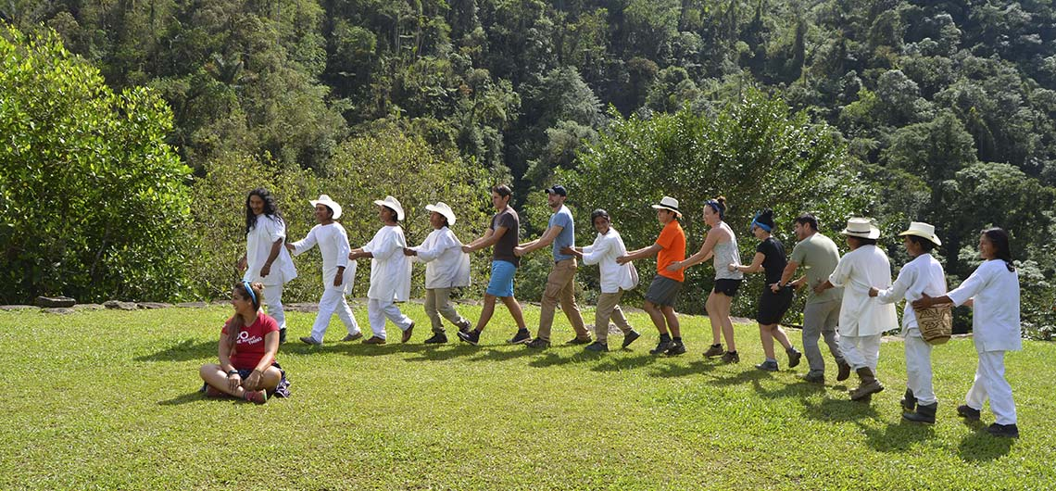
Etnoturismo
Fuente: Sgencia de viajes Wiwa Tour [3]
 | Las actividades que puede implementar son: • Etnoturismo • Agroturismo • Talleres gastronómicos • Ecoarqueolgía • Talleres artesanales • Preparación y uso de medicina tradicional • Fotografía rural
Referencias: | [1] CVC. 2018. Protocolo No.3 Turismo de naturaleza. En: https://ventanillaverde.cvc.gov.co/archivos/1543933525.pdf [2] https://elcampesino.co/empredimiento_campo/ [3] https://wiwatour.com/etnoturismo-colombia/

